Estadísticas
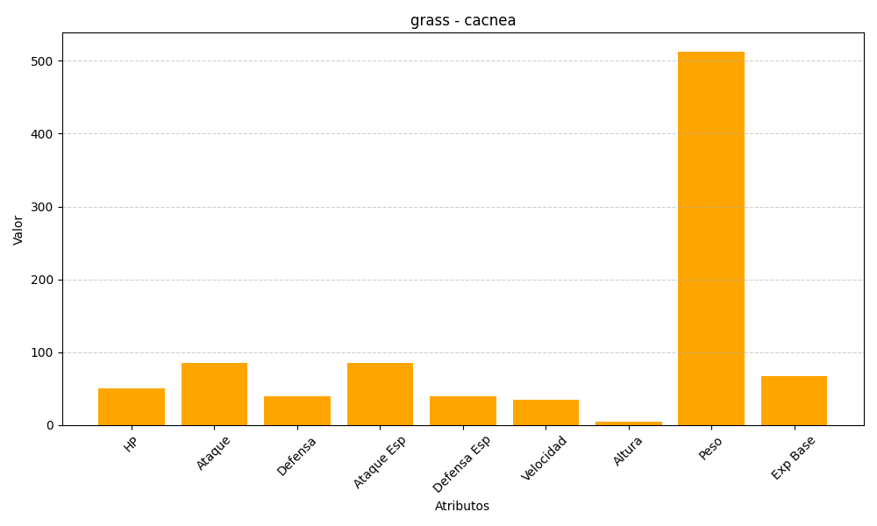
ID | Nombre | Tipo | HP | Ataque | Defensa | Ataque Especial | Defensa Especial | Velocidad | Altura | Peso | Experiencia Base
331 | cacnea | grass | 50 | 85 | 40 | 85 | 40 | 35 | 4 | 513 | 67

